Ejemplo
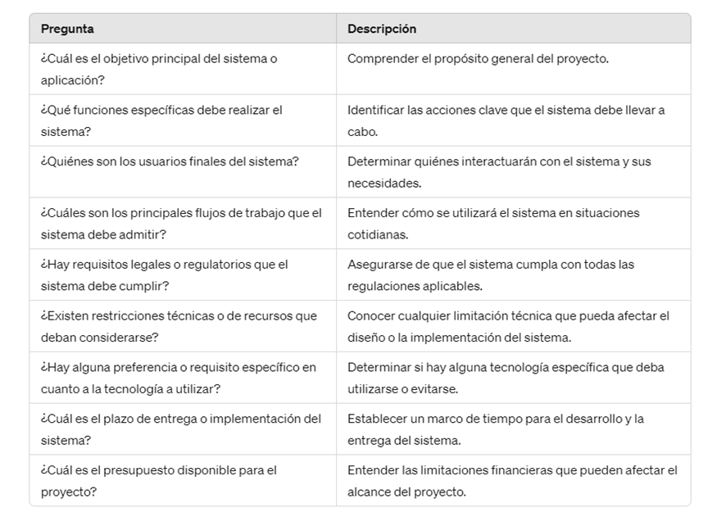
Historias de usuario y criterios de aceptación: Ejemplo
Elaborado por: www.pmoinformatica.com

 | Enunciado de la Historia |  |  | Criterios de Aceptación
Identificador (ID) de la Historia | Rol | Característica / Funcionalidad | Número (#) de Escenario | Criterio de Aceptación (Título) | Contexto | Evento | Resultado / Comportamiento esperado
XX-XXXX-XXXX | Como un Cliente. | Necesito ver un listado de categorías de productos y poder seleccionar una categoría. | 1 | Categoría con al menos un producto. | En caso que una categoría tenga al menos un producto asociado. | Cuando se despliegue el listado de categorías a seleccionar. | A continuación del nombre de la categoría, se mostrará entre paréntesis el número de productos asociados.
 |  |  | 2 | Categoría sin productos. | En caso que una categoría no tenga productos asociados. | Cuando se despliegue el listado de categorías a seleccionar. | A continuación del nombre de la categoría, se mostrará entre paréntesis el siguiente texto "Sin Productos asociados".
 |  |  | 3 | Ordenamiento de las categorías | N/A | Cuando se despliegue el listado de categorías a seleccionar. | El sistema mostrará las categorías en orden alfabetico.

 |  |  | Apps | Redes | mesa de servicio | infraestructura
 |  |  |  | Compras | compras | Compras
 |  |  | Cual es el objetivo principal de la problematica?
 |  |  | Aplicacion, Hardware, Red o telecomunicacion, Seguridad o permisos, infraestructura de servidores.
 |  |  | Que funcionalidades especificas debe tener la solucion?
 |  |  | Dentro del estandar de esta funcionalidades debemos poner si es para cumplir un requerimiento legal, o si es para cumplir un flujo de tareas
 |  |  | Quienes son los usuarios finales de la solucion?

 |  |  | Se tiene un referente o una tecnologia, indicar cual es.

 |  |  | Cual es la urgencia?

 |  |  | Cuentan con un presupuesto?

 |  |  | Si tienen presupuesto es decir cuanto tienen como maximo en cuanto dineros

Hoja1
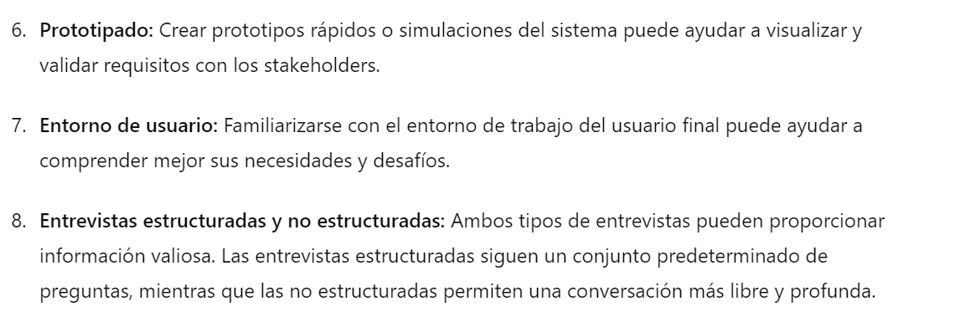
 |  |  |  |  |  |  |  | Historia basica
 |  |  |  |  |  |  |  | Como es una conversacion. Seria bien tener en cuenta que debe tener un rango de tiempo de 30 minutos.
 |  |  |  |  |  |  |  | Quien sera lider o responsible del proyecto?
 |  |  |  |  |  |  |  | Cual es el objetivo principal del sistema o aplicacion?
 |  |  |  |  |  |  |  | Que funciones especificas debe realizar el sistema o aplicacion?
 |  |  |  |  |  |  |  | Usuarios finales del sistema? | base de datos | dependencias | roles o cargos
 |  |  |  |  |  |  |  | manofactura | usuaga, jaramillo
 |  |  |  |  |  |  |  | Cual es el presupuesto que se tiene disponible para el proyecto?
 |  |  |  |  |  |  |  | Cual es la urgencia para el desarrollo de la necesidad?
 |  |  |  |  |  |  |  | Proyecto de mejora o es desde 0?
 |  |  |  |  |  |  |  | Que normas y regulaciones de seguridad se deben tener en cuenta para el proyecto?
 |  |  |  |  |  |  |  | Que tipos de datos confidenciales o no
 |  |  |  |  |  |  |  | Referencia o estudio previo o una base de donde partir?
 |  |  |  |  |  |  |  | Recurso adicional o servidor externos indique cuales. Si es mejor sas o local, si debe tener apis para interconectar | mas tecnico…
 |  |  |  |  |  |  |  | Evidencias Videos o capturas de pantalla | mas tecnico…

 |  |  |  |  |  |  |  | Jonas montilva ,
 |  |  |  |  |  |  | 1 | Caracteristicas clave acorde a cada tipo de usuario?
 |  |  |  |  |  |  | 2 | Consideraciones esteticas o de usabilidad que debamos tener en cuenda acorde a cada rol de usuario?
 |  |  |  |  |  |  | 3 | Problematicas que debemos resolver?
 |  |  |  |  |  |  | 4 | especificacion de restricciones y atributos? | mas tecnico
 |  |  |  |  |  |  | 5 | determinar atributos de calidad?
 |  |  |  |  |  |  | 6 | prototipo o dibujar a mano alzada de los que necesita el usuario

 |  |  |  |  |  |  |  | preguntas para una entrevista estructurada:

 |  |  |  |  |  |  |  | Nombre completo y cargo del entrevistado:
 |  |  |  |  |  |  |  | Breve descripción de su rol en el proceso o el área:
 |  |  |  |  |  |  |  | Describir brevemente el proceso actual de su área:
Proyecto de mejora o es desde 0? | Proyecto de mejora o es desde 0? | Proyecto de mejora o es desde 0? | Proyecto de mejora o es desde 0? | Proyecto de mejora o es desde 0? | Proyecto de mejora o es desde 0? | Proyecto de mejora o es desde 0? |  | ¿El proyecto es una mejora a un sistema existente o se debe desarrollar desde cero? | Proyecto de mejora o es desde 0? | Proyecto de mejora o es desde 0? | Proyecto de mejora o es desde 0? | Proyecto de mejora o es desde 0? | Proyecto de mejora o es desde 0? | Proyecto de mejora o es desde 0? | Proyecto de mejora o es desde 0? | Proyecto de mejora o es desde 0? | Proyecto de mejora o es desde 0? | Proyecto de mejora o es desde 0? | Proyecto de mejora o es desde 0? | Proyecto de mejora o es desde 0? | Proyecto de mejora o es desde 0? | Proyecto de mejora o es desde 0? | Proyecto de mejora o es desde 0? | Proyecto de mejora o es desde 0? | Proyecto de mejora o es desde 0? | Proyecto de mejora o es desde 0? | Proyecto de mejora o es desde 0? | Proyecto de mejora o es desde 0? | Proyecto de mejora o es desde 0? | Proyecto de mejora o es desde 0? | Proyecto de mejora o es desde 0? | Proyecto de mejora o es desde 0? | Proyecto de mejora o es desde 0? | Proyecto de mejora o es desde 0? | Proyecto de mejora o es desde 0? | Proyecto de mejora o es desde 0? | Proyecto de mejora o es desde 0? | Proyecto de mejora o es desde 0? | Proyecto de mejora o es desde 0? | Proyecto de mejora o es desde 0? | Proyecto de mejora o es desde 0? | Proyecto de mejora o es desde 0? | Proyecto de mejora o es desde 0? | Proyecto de mejora o es desde 0? | Proyecto de mejora o es desde 0? | Proyecto de mejora o es desde 0? | Proyecto de mejora o es desde 0? | Proyecto de mejora o es desde 0? | Proyecto de mejora o es desde 0? | Proyecto de mejora o es desde 0? | Proyecto de mejora o es desde 0? | Proyecto de mejora o es desde 0? | Proyecto de mejora o es desde 0? | Proyecto de mejora o es desde 0? | Proyecto de mejora o es desde 0? | Proyecto de mejora o es desde 0? | Proyecto de mejora o es desde 0? | Proyecto de mejora o es desde 0? | Proyecto de mejora o es desde 0? | Proyecto de mejora o es desde 0? | Proyecto de mejora o es desde 0? | Proyecto de mejora o es desde 0? | Proyecto de mejora o es desde 0? | Proyecto de mejora o es desde 0? | Proyecto de mejora o es desde 0? | Proyecto de mejora o es desde 0? | Proyecto de mejora o es desde 0? | Proyecto de mejora o es desde 0? | Proyecto de mejora o es desde 0? | Proyecto de mejora o es desde 0? | Proyecto de mejora o es desde 0? | Proyecto de mejora o es desde 0? | Proyecto de mejora o es desde 0? | Proyecto de mejora o es desde 0? | Proyecto de mejora o es desde 0? | Proyecto de mejora o es desde 0? | Proyecto de mejora o es desde 0? | Proyecto de mejora o es desde 0? | Proyecto de mejora o es desde 0? | Proyecto de mejora o es desde 0? | Proyecto de mejora o es desde 0? | Proyecto de mejora o es desde 0? | Proyecto de mejora o es desde 0? | Proyecto de mejora o es desde 0? | Proyecto de mejora o es desde 0? | Proyecto de mejora o es desde 0? | Proyecto de mejora o es desde 0? | Proyecto de mejora o es desde 0? | Proyecto de mejora o es desde 0? | Proyecto de mejora o es desde 0? | Proyecto de mejora o es desde 0? | Proyecto de mejora o es desde 0? | Proyecto de mejora o es desde 0? | Proyecto de mejora o es desde 0? | Proyecto de mejora o es desde 0? | Proyecto de mejora o es desde 0? | Proyecto de mejora o es desde 0? | Proyecto de mejora o es desde 0? | Proyecto de mejora o es desde 0? | Proyecto de mejora o es desde 0? | Proyecto de mejora o es desde 0? | Proyecto de mejora o es desde 0? | Proyecto de mejora o es desde 0? | Proyecto de mejora o es desde 0? | Proyecto de mejora o es desde 0? | Proyecto de mejora o es desde 0? | Proyecto de mejora o es desde 0? | Proyecto de mejora o es desde 0? | Proyecto de mejora o es desde 0? | Proyecto de mejora o es desde 0? | Proyecto de mejora o es desde 0? | Proyecto de mejora o es desde 0? | Proyecto de mejora o es desde 0? | Proyecto de mejora o es desde 0? | Proyecto de mejora o es desde 0? | Proyecto de mejora o es desde 0? | Proyecto de mejora o es desde 0? | Proyecto de mejora o es desde 0? | Proyecto de mejora o es desde 0? | Proyecto de mejora o es desde 0? | Proyecto de mejora o es desde 0? | Proyecto de mejora o es desde 0? | Proyecto de mejora o es desde 0? | Proyecto de mejora o es desde 0? | Proyecto de mejora o es desde 0? | Proyecto de mejora o es desde 0? | Proyecto de mejora o es desde 0? | Proyecto de mejora o es desde 0? | Proyecto de mejora o es desde 0? | Proyecto de mejora o es desde 0? | Proyecto de mejora o es desde 0? | Proyecto de mejora o es desde 0? | Proyecto de mejora o es desde 0? | Proyecto de mejora o es desde 0? | Proyecto de mejora o es desde 0? | Proyecto de mejora o es desde 0? | Proyecto de mejora o es desde 0? | Proyecto de mejora o es desde 0? | Proyecto de mejora o es desde 0? | Proyecto de mejora o es desde 0? | Proyecto de mejora o es desde 0? | Proyecto de mejora o es desde 0? | Proyecto de mejora o es desde 0? | Proyecto de mejora o es desde 0? | Proyecto de mejora o es desde 0? | Proyecto de mejora o es desde 0? | Proyecto de mejora o es desde 0? | Proyecto de mejora o es desde 0? | Proyecto de mejora o es desde 0? | Proyecto de mejora o es desde 0? | Proyecto de mejora o es desde 0? | Proyecto de mejora o es desde 0? | Proyecto de mejora o es desde 0? | Proyecto de mejora o es desde 0? | Proyecto de mejora o es desde 0? | Proyecto de mejora o es desde 0? | Proyecto de mejora o es desde 0? | Proyecto de mejora o es desde 0? | Proyecto de mejora o es desde 0? | Proyecto de mejora o es desde 0? | Proyecto de mejora o es desde 0? | Proyecto de mejora o es desde 0? | Proyecto de mejora o es desde 0? | Proyecto de mejora o es desde 0? | Proyecto de mejora o es desde 0? | Proyecto de mejora o es desde 0? | Proyecto de mejora o es desde 0? | Proyecto de mejora o es desde 0? | Proyecto de mejora o es desde 0? | Proyecto de mejora o es desde 0? | Proyecto de mejora o es desde 0? | Proyecto de mejora o es desde 0? | Proyecto de mejora o es desde 0? | Proyecto de mejora o es desde 0? | Proyecto de mejora o es desde 0? | Proyecto de mejora o es desde 0? | Proyecto de mejora o es desde 0? | Proyecto de mejora o es desde 0? | Proyecto de mejora o es desde 0? | Proyecto de mejora o es desde 0? | Proyecto de mejora o es desde 0? | Proyecto de mejora o es desde 0? | Proyecto de mejora o es desde 0? | Proyecto de mejora o es desde 0? | Proyecto de mejora o es desde 0? | Proyecto de mejora o es desde 0? | Proyecto de mejora o es desde 0? | Proyecto de mejora o es desde 0? | Proyecto de mejora o es desde 0? | Proyecto de mejora o es desde 0? | Proyecto de mejora o es desde 0? | Proyecto de mejora o es desde 0? | Proyecto de mejora o es desde 0? | Proyecto de mejora o es desde 0? | Proyecto de mejora o es desde 0? | Proyecto de mejora o es desde 0? | Proyecto de mejora o es desde 0? | Proyecto de mejora o es desde 0? | Proyecto de mejora o es desde 0? | Proyecto de mejora o es desde 0? | Proyecto de mejora o es desde 0? | Proyecto de mejora o es desde 0? | Proyecto de mejora o es desde 0? | Proyecto de mejora o es desde 0? | Proyecto de mejora o es desde 0? | Proyecto de mejora o es desde 0? | Proyecto de mejora o es desde 0? | Proyecto de mejora o es desde 0? | Proyecto de mejora o es desde 0? | Proyecto de mejora o es desde 0? | Proyecto de mejora o es desde 0? | Proyecto de mejora o es desde 0? | Proyecto de mejora o es desde 0? | Proyecto de mejora o es desde 0? | Proyecto de mejora o es desde 0? | Proyecto de mejora o es desde 0? | Proyecto de mejora o es desde 0? | Proyecto de mejora o es desde 0? | Proyecto de mejora o es desde 0? | Proyecto de mejora o es desde 0? | Proyecto de mejora o es desde 0? | Proyecto de mejora o es desde 0? | Proyecto de mejora o es desde 0? | Proyecto de mejora o es desde 0? | Proyecto de mejora o es desde 0? | Proyecto de mejora o es desde 0? | Proyecto de mejora o es desde 0? | Proyecto de mejora o es desde 0? | Proyecto de mejora o es desde 0? | Proyecto de mejora o es desde 0? | Proyecto de mejora o es desde 0? | Proyecto de mejora o es desde 0? | Proyecto de mejora o es desde 0? | Proyecto de mejora o es desde 0? | Proyecto de mejora o es desde 0? | Proyecto de mejora o es desde 0? | Proyecto de mejora o es desde 0? | Proyecto de mejora o es desde 0? | Proyecto de mejora o es desde 0? | Proyecto de mejora o es desde 0? | Proyecto de mejora o es desde 0? | Proyecto de mejora o es desde 0? | Proyecto de mejora o es desde 0? | Proyecto de mejora o es desde 0? | Proyecto de mejora o es desde 0? | Proyecto de mejora o es desde 0? | Proyecto de mejora o es desde 0? | Proyecto de mejora o es desde 0? | Proyecto de mejora o es desde 0? | Proyecto de mejora o es desde 0?
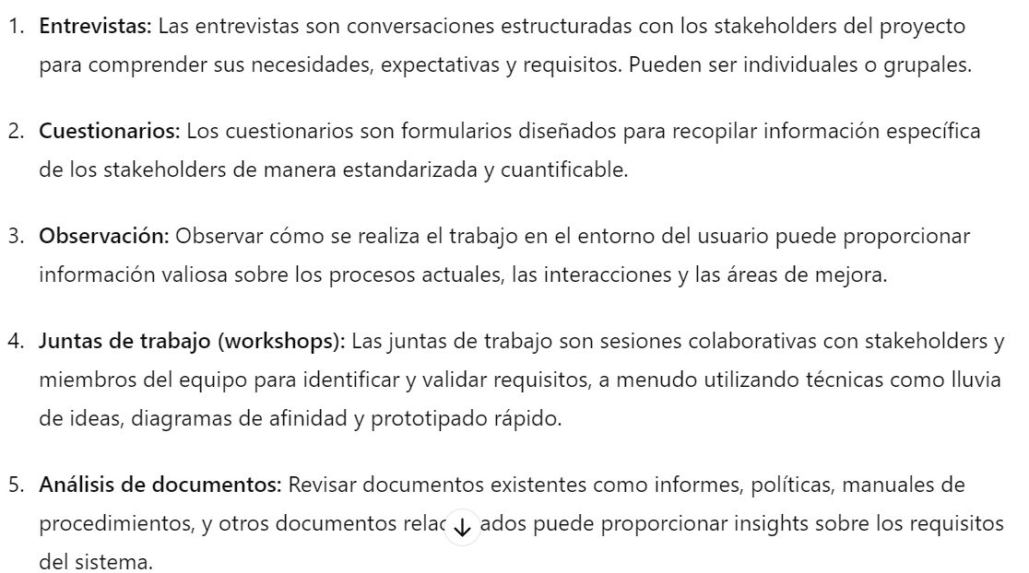
 |  |  |  |  |  |  |  | ¿Qué herramientas existen o sistemas se utilizan actualmente?
 |  |  |  |  |  |  |  | ¿Cuántas personas serán afectadas por la solución?
 |  |  |  |  |  |  |  | ¿Qué nivel de disponibilidad debe tener la solución y cuántos usuarios simultáneos usarán el proceso? 10-20 >20<50 50-100 >100
 |  |  |  |  |  |  |  | ¿Cuál es el desafío principal al que se enfrenta el equipo de trabajo del proceso o area?
 |  |  |  |  |  |  |  | ¿Puede identificar procesos ineficientes que podríamos mejorar?
 |  |  |  |  |  |  |  | ¿Cuáles son los datos específicos que debemos almacenar y seguir de cerca durante el proceso o como parte de la solución que estamos desarrollando?
 |  |  |  |  |  |  |  | ¿Que funciones de reportes o analisis debe tener la solucion?
 |  |  |  |  |  |  |  | ¿Qué mantenimiento debemos tener en cuenta?
 |  |  |  |  |  |  |  | ¿Se requiere restricción por roles dependiendo de la sesión que se tenga?
 |  |  |  |  |  |  |  | ¿Qué pruebas deberíamos realizar para asegurar el cumplimiento de los requisitos?s?
 |  |  |  |  |  |  |  | ¿Qué normas o protocolos de seguridad se deben tener en cuenta?
 |  |  |  |  |  |  |  | ¿Cuáles son los riesgos que enfrenta el proyecto en términos de su probabilidad de cumplimiento?
 |  |  |  |  |  |  |  | Cual es el presupuesto que se tiene disponible para el proyecto?
 |  |  |  |  |  |  |  | ¿Hay alguna referencia, estudio previo o base sobre la cual comenzar el proyecto?
 |  |  |  |  |  |  |  | ¿Cuál es el desafío principal al que se enfrenta el equipo de trabajo del proceso o area?

HistoriaUsuario
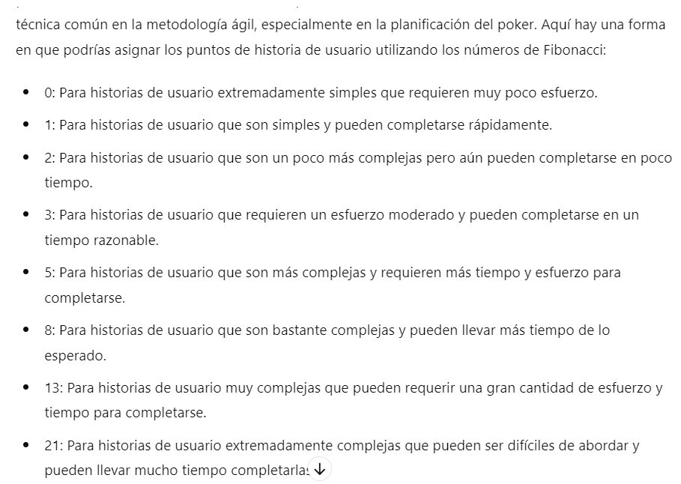
 | Enunciado de la Historia |  |  |  | Criterios de Aceptación
Identificador (ID) de la Historia | Rol y contexto actual | Descripción de la Funcionalidad | Razón / Resultado | Número (#) de Escenario | Criterio de Aceptación (Título) | Contexto | Evento | Resultado / Comportamiento esperado
XX-XXXX-XXXX | Como un [Rol] | Necesito [Descripción de la Funcionalidad] | Con la finalidad de [Descripción razón o resultado] | 1 | [Titulo del escenario] | En caso que [Contexto] y/ o [Contexto] | cuando [Evento] | el sistema [Resultado / Comportamiento]
 |  |  |  | 2 | [Titulo del escenario] | En caso que [Contexto] y/ o [Contexto] | cuando [Evento] | el sistema [Resultado / Comportamiento]
 |  |  |  | 3 | [Titulo del escenario] | En caso que [Contexto] y/ o [Contexto] | cuando [Evento] | el sistema [Resultado / Comportamiento]
 |  |  |  | 4 | [Titulo del escenario] | En caso que [Contexto] y/ o [Contexto] | cuando [Evento] | el sistema [Resultado / Comportamiento]

XX-XXXX-XXXX | Como un [Rol] | Necesito [Descripción de la Funcionalidad] | Con la finalidad de [Descripción razón o resultado] | 1 | [Titulo del escenario] | En caso que [Contexto] y/ o [Contexto] | cuando [Evento] | el sistema [Resultado / Comportamiento]
 |  |  |  | 2 | [Titulo del escenario] | En caso que [Contexto] y/ o [Contexto] | cuando [Evento] | el sistema [Resultado / Comportamiento]
 |  |  |  | 3 | [Titulo del escenario] | En caso que [Contexto] y/ o [Contexto] | cuando [Evento] | el sistema [Resultado / Comportamiento]
 |  |  |  | 4 | [Titulo del escenario] | En caso que [Contexto] y/ o [Contexto] | cuando [Evento] | el sistema [Resultado / Comportamiento]

